Hoja1
ANALISIS INVERSIÓN - RECUPERO
En función del Diferencial de Rinde
CKC - Rhizoflo Premium Papa
Precio/Litro: | 18
Dosis L/ha: | 3.6 |  |  | #DIV/0!

Incremento Esperado | Precio RHIZOFLO u$s/dosis/ha | Rinde Plus kg/ha | Ingreso diferencial u$s | Ingreso Plus Neto | Relacion u$s/U$S invertido
2% | 64.80 | 700 | 129.5 | 64.70 | 1.00
10% | 64.80 | 3500 | 647.5 | 582.70 | 8.99
15% | 64.80 | 5250 | 971.25 | 906.45 | 13.99

* Coloque su Rinde Estimado x Tn/ha >> |  | 35
** Coloque Precio de Referencia x Tn/ha >> |  | 185

 | Calculador x Superficie
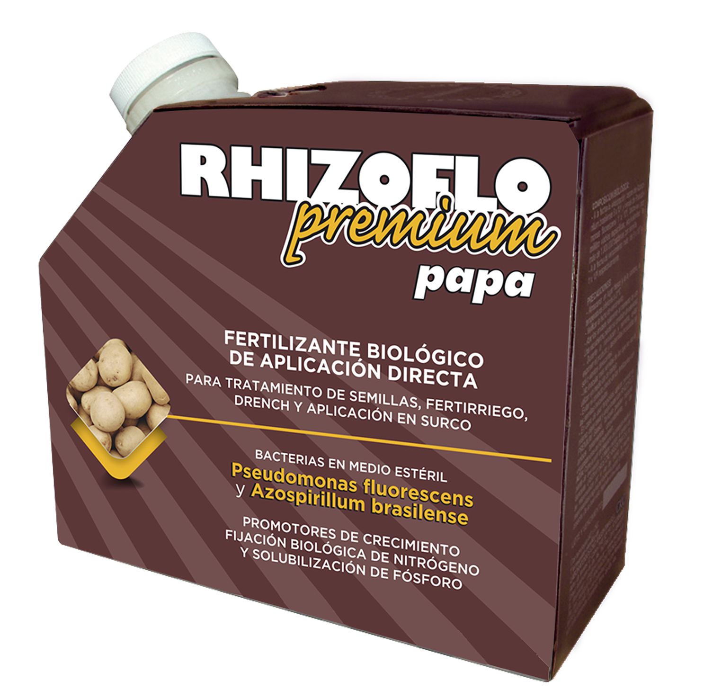
Incremento Esperado | Ingreso dif total u$
2% | 6475
10% | 32375
15% | 48562.5

*** Coloque Superficie de Siembra Programada (Has) >> |  | 50

